Hoja1
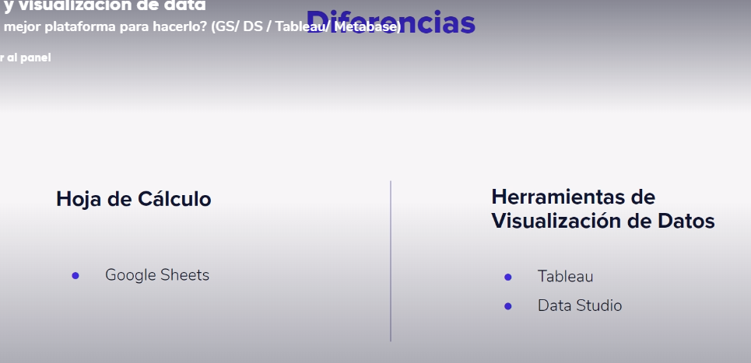
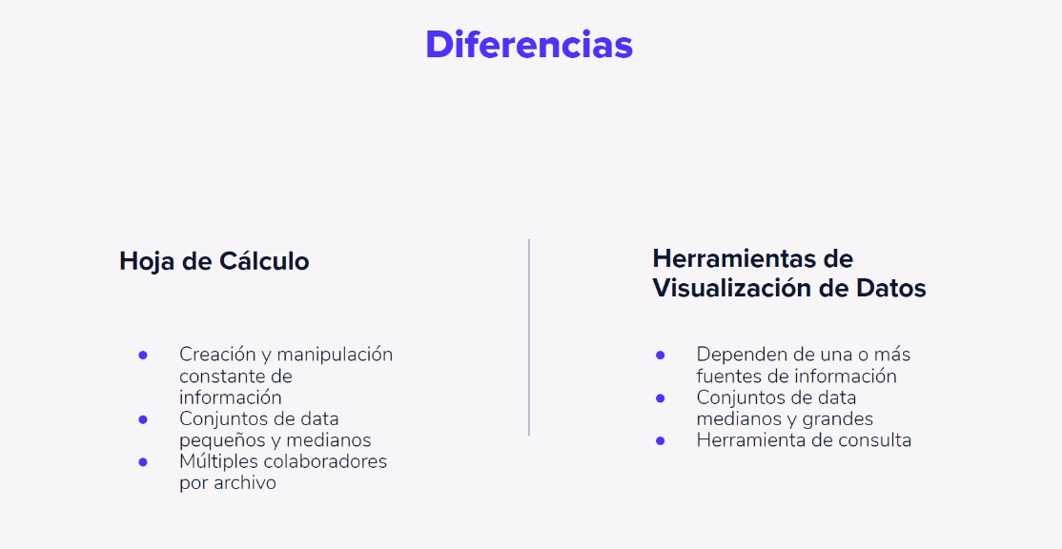
Recomendaciones para presentar la data

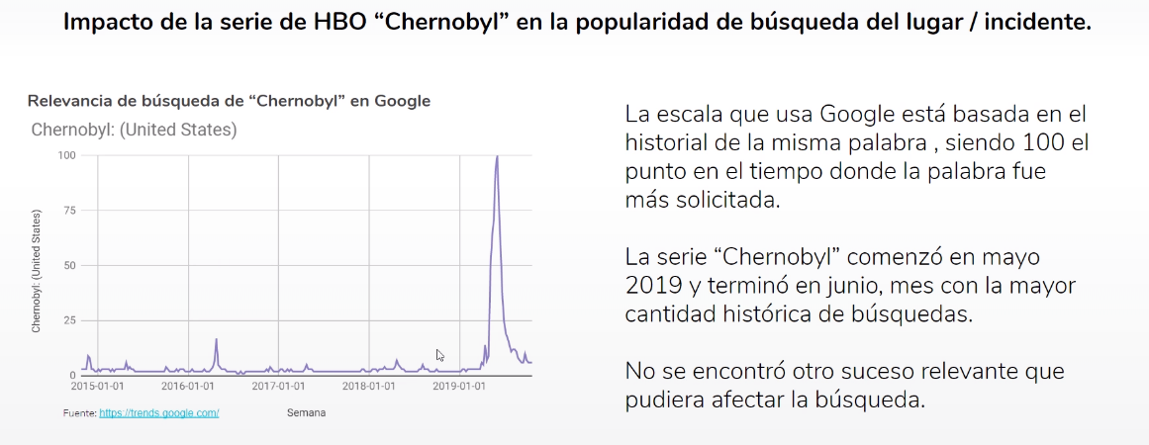

- Se debe colocar titulo - Nombrar los ejes correctamente. - Colocar la fuente, asi sea propia. - Describir la grafica

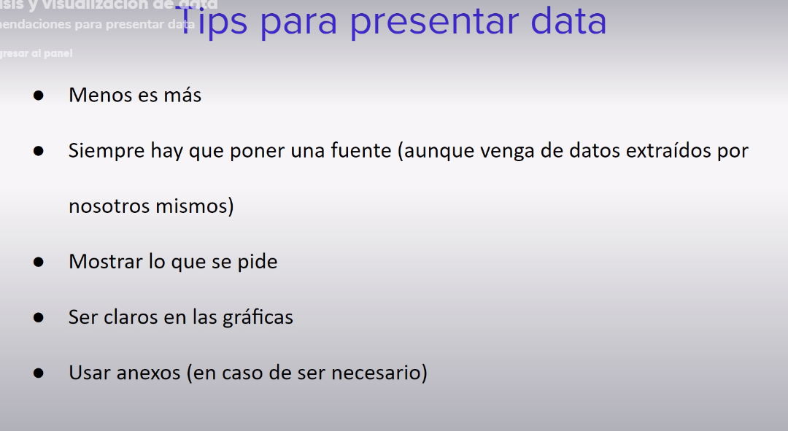

Que evitar presentar en la data

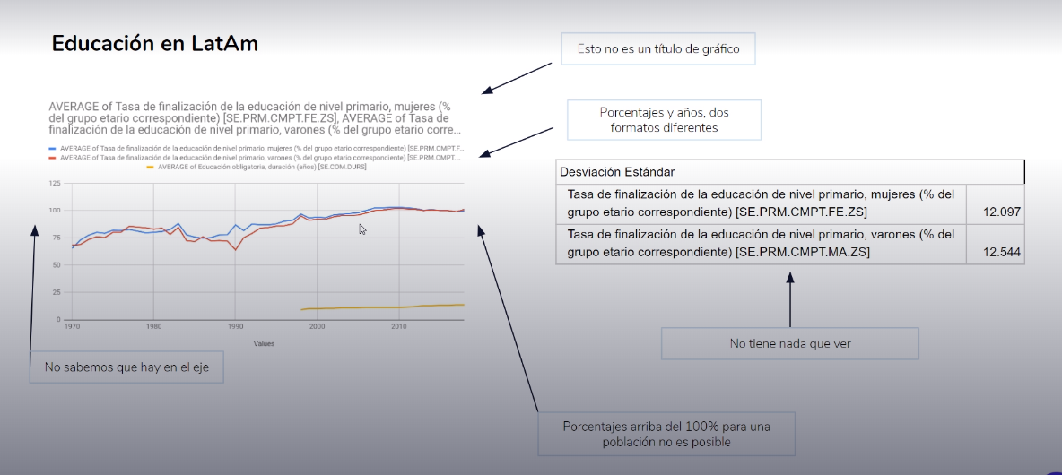

Cual es la mejor plataforma para hacer el trabajo?

GoogleSheets
Google Sheets - Excel
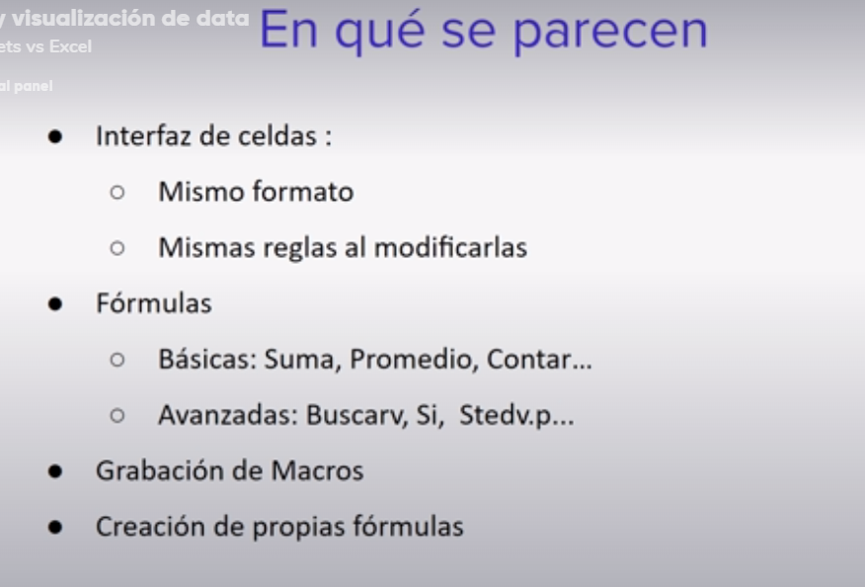

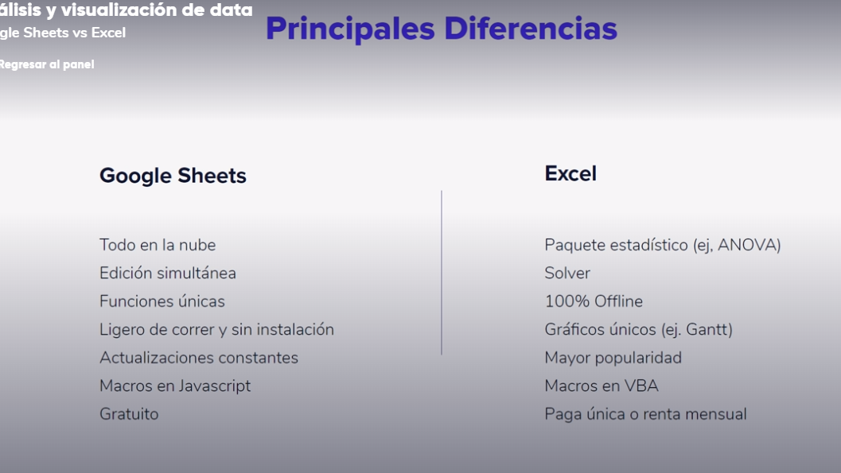

Interfaz Y Caracteristicas

Tiene la funcion UNIQUE que nos permite obtener valores unicos de un conjunto de datos
Tiene la funcionalidad de Revisar Cambios, donde nos muestra los cambios y quien lo realizo

Cracion e Importacion de Data 1
Se usa la funcion FILTER para seleccionar los datos deseados de una tabla y llevarlos a otra hoja o seccion dentro del mismo libro

Cracion e Importacion de Data 2

